CollectiveAccess
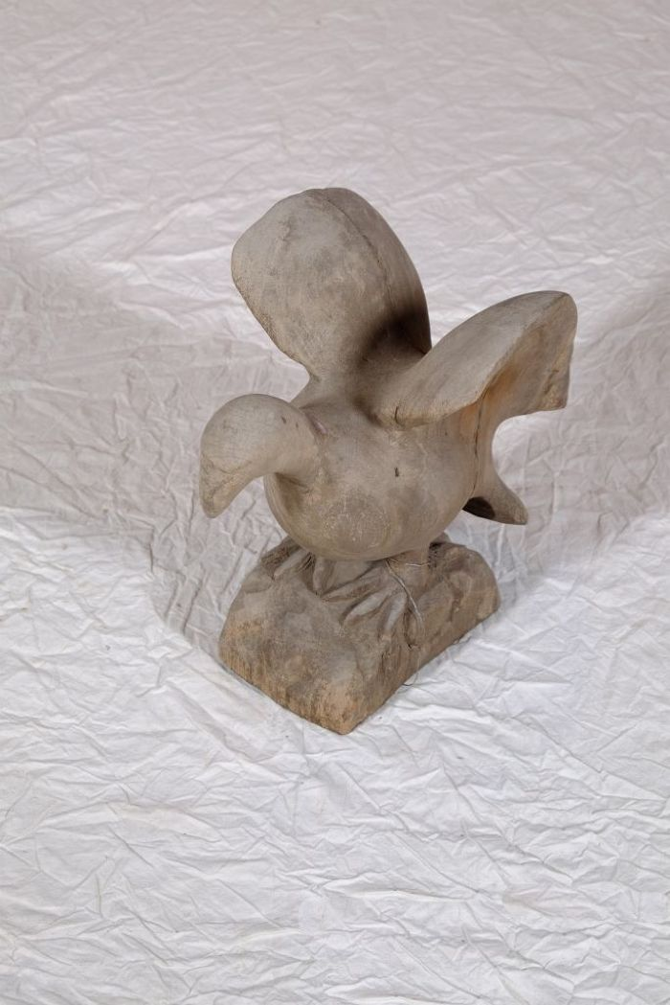
Image | Object | Description | Date
 | Vogelfigur (A1130) | Diese Vogelfigur stammt aus dem westafrikanischen Ghana.
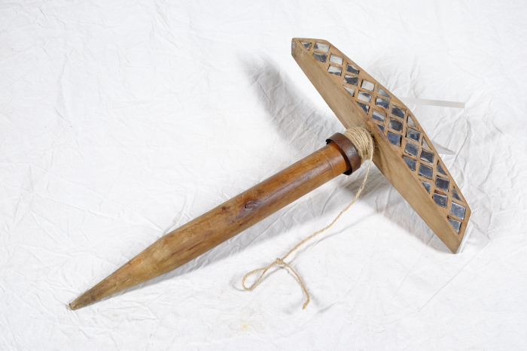 | Lerchenspiegel (A1414) | Der Lerchenspiegel wurde für die Vogeljagd benutzt. Er diente dazu, die Tiere durch Lichtreflektionen anzulocken. Die Jagd konnte daher nur an einem sonnigen, unbewölkten Tag erfolgen. Der Spiegel wurde mit der Spindel in den Boden gesteckt und mit der daran befestigten Schnur stetig hin- und hergedreht. Der Jäger musste sich mit etwas Abstand verbergen. Die Lichtreflektionen in den Spiegelscherben zogen die Vögel an. Sie konnten anschließend mit vorher ausgelegten Netzen gefangen oder auch geschossen werden.

